バックアップ
手 順 書
 |  |  | 管理番号 |  | 頁
型 名 |  |  | 工程番号 | －
作業内容 |  | バックアップ

5. バックアップ / 5-1 取得の手順
 | ＊周期は毎日とする(2026-09-30 会議の決定)。DGS で取得したものを Pana-CIM で保存する。日次点検(削除・再設置時に確認)での最終実行日時と成否の確認で最終実行日時と成否を確認する。

 | ＊出典は 不具合別ログリスト_取得手順_Ｊ.pdf(PDF通し11〜12頁)。原文は付録A-1。
1． | PanaCIM コンソールを起動する
2． | 「データベースユーティリティ」→「バックアップ」→「バックアップ設定」→「バックアップ実行」のタブを選択する
3． | 「データベースバックアップ場所」を確認する(例 E:\BackUP_DB)。確認後、「実行開始」をクリックする
4． | 保存が完了すると「データベース完全バックアップに成功しました。」が表示される
5． | バックアップの場所(例 E:\BackUP_DB)を開く
6． | 画面下に PANACIM_<日付>_<時刻>_FULbak のファイルがある。USB や SD カードへコピーする。ファイルサイズが大きいため、コピー後に圧縮する
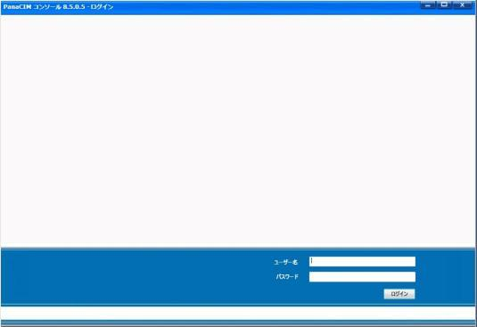

 | 図1(p11)

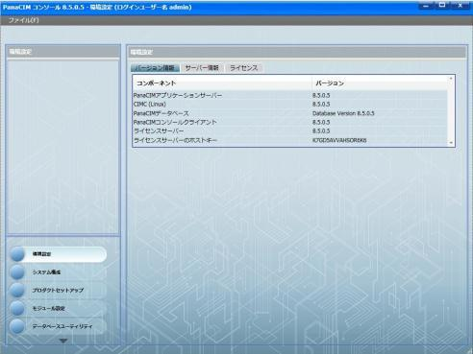

 | 図2(p11)

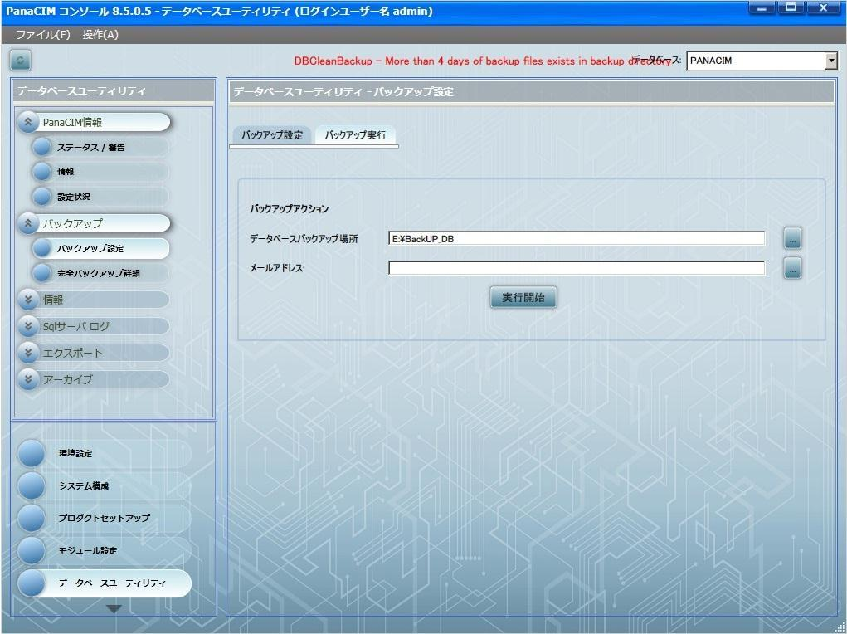

 | 図3(p11)

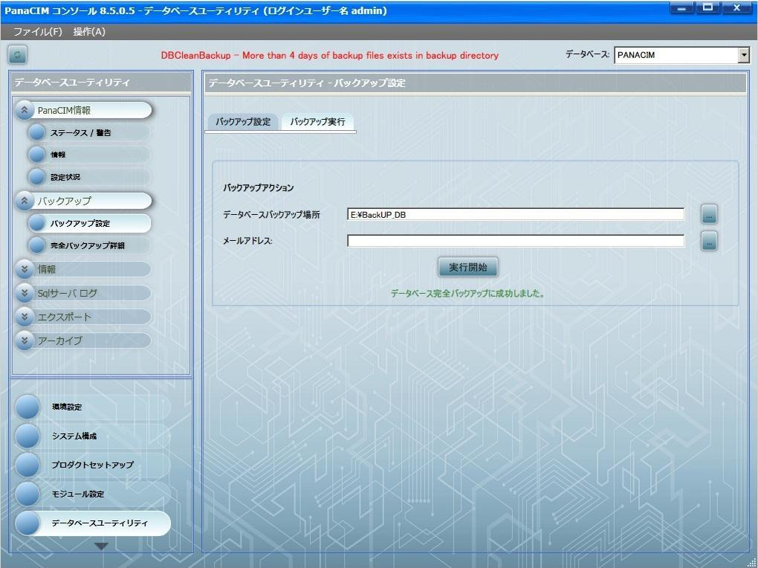

 | 図4(p12)

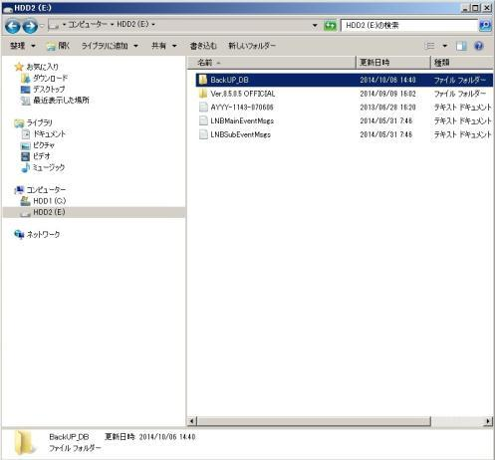

 | 図5(p12)

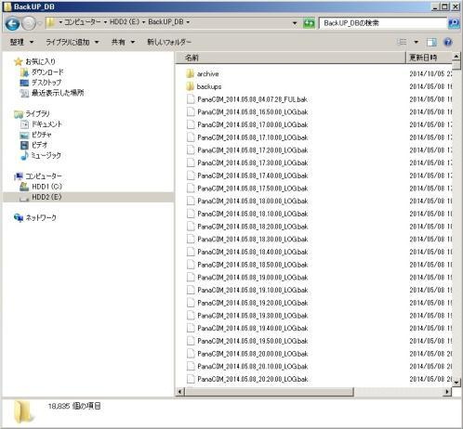

 | 図6(p12)

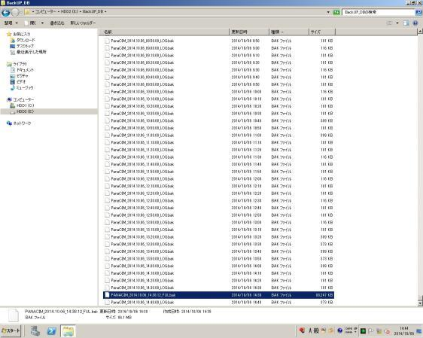

 | 図7(p12)

 | ※保存先の表記について。原文のPDFから抽出した文字列は E\BackUP_DB で、ドライブ文字の後のコロンが落ちている。本書では E:\BackUP_DB と書いた。実機の画面で正しい保存先を確認すること(第11章 No.11)。

5-2 確定していないこと
項目 | 状態
 | ファイル名の正式な命名規則：要確認。原文の ****.**.** は抽出時の伏字
 | 外部媒体の種類と管理：要確認
 | 保持する世代数と期間：要確認
 | 取得者と取得時刻：要確認
 | 成否を確認する担当者：要確認。本節で最も重要。現状: L1/L2/L3 それぞれで取得していることは会議で確認済みだが、誰が・いつ・どこに保存しているかは未確認。確認先の候補挙げは篠原が実施し(会議記録 §10 持ち帰りタスク)、実施者の確定は本会議(10-14)で判断する

 | ※バックアップ障害は「成否を確認する担当が決まっていなかった」ことで長期化している。Eg-Pro のサブサーバー同期は1年以上、nksv523 は6月から暫定運用のまま。手順書を作るだけでは同じことが起きる。誰がどこで結果を確認し、失敗時に何をするかまで決める。

異常時の対応
手 順 書
 |  |  | 管理番号 |  | 頁
型 名 |  |  | 工程番号 | －
作業内容 |  | 異常時の対応

7. 異常時の対応 / 7-1 アンドンの色定義
 | 方針：現時点で発生中の不具合はない。想定される不具合を先に書き出す方針である。
 | 記載する事象：アンドン異常→再起動手順(第7章7-4) / 稼働モニタ異常(Power BI)→再起動手順 (第7章7-4)。いずれも正常に動いている画面(TrueCase)を併記する
 | 稼働モニタ：稼働モニタは Pana-CIM から出力されている。正常画面との比較は添付資料(画像14枚)で行う。 対応付けが確定しているのは1枚のみ。残り13枚は実機確認時に対応付ける
 | 色定義の表：要確認(第11章 No.4)

7-2 中断と連絡
 | 原則：異常を検知した時点で作業を止め、第3章の管理体制に記載された者へ連絡する。判断に迷った場合は 進まない。
 | 最初の連絡先：要確認
 | 連絡がつかない場合：要確認
 | その場で行ってよい対応：要確認
 | 行ってはいけない対応：要確認
 | 中断して連絡する条件：要確認

 | ＊バックアップ失敗、保存領域不足、通信異常は記録番号を付して申し送る。復旧操作とサーバ構成の変更は 本手順の範囲外。ベンダーへの依頼境界は要確認。

7-3 不具合の記録
 | 媒体：記録はPC上のフォームで行う。紙は更新しにくいため用いない。
 | 事例：本章には事例を書き写さない。フォームに蓄積した記録を参照先として指す。
 | 未確定：フォームの所在、使用するツール、入力者、入力の契機、権限はいずれも要確認。

7-4 異常時のサーバー再起動
 | ※本手順は全ラインの生産と作業を停止させる。第4章の月次再起動とはまったく別の手順である。 実施には停止判断者の承認が要る。
 | 発動条件：■生産時、「生産情報が取得できません。」とエラーが発生し情報の取得ができない場合、 以下の手順でPanaCIMサーバーの再起動を実施してください。
 | 出典：操作手順書「0494-912039(06) P47」の「PanaCIM」シート。会議方針(第1回記録行22)に従い、 本文への完全引用とする。
 | 注意：手順1から手順14まで連続で行う。手順6(シャットダウン)以降で中断すると、生産を再開できる状態に 戻せない。

原文との突合(完全引用 / 2026-10-23 実施)
手順 | 原文の位置／突合結果
 | 発動条件：行6-7／一致(文字列同一)
 | 手順1〜14・注記6件：／一致(伏字を除き文字列同一)
 | パスワード2か所：手順2・8 →「［認証情報：伏字］」に置換
 | ※結論：原票からの改変なし(伏字2か所のみ)
 | 図解の参照様式：0494-913473 実装プログラム手順(DGS)(マウントプログラム)のフローチャート。

手順(原票「PanaCIM」シートの完全引用・パスワードのみ伏字)
 | 1. 全ラインの生産と作業を停止させる。
 | 2. 「CIM-C」画面に移動し、①→②→③の順に選択する。
 | シャットダウン時、パスワードを要求されるため「［認証情報：伏字］」と入力する。
 | 3. 停止後、ペンギンの写真が出てくるので、出てきたら「CIM-C」の画面を閉じる。
 | 4. ホスト→アクション→メンテナンスモードを選択する。
 | ※この時、「メンテナンスモードへ変更しますか？」とポップアップが表示されるため、「はい」を選択する。
 | 5. ①→②の順で選択する。
 | 初期画面が表示されたら×で閉じる。
 | 6. CIM-A PCはwindwosボタン選択後、シャットダウンを選択する。
 | 7. CIM-C PCとCIM-A PCの電源を立ち上げる。
 | 電源立ち上げ後は約3分待つ。
 | 8. モニターにCIM-A PCの情報が表示されるのでログオンする。
 | パスワード「［認証情報：伏字］」
 | サーバーマネージャーが起動しているので閉じてください。
 | 9. FirefoxアイコンをクリックしVMWareアイコンをクリックする。
 | 10. ユーザー名、パスワードを入力し、ログオンボタンを選択する。
 | 11. ホスト→アクション→メンテナンスモードの終了を選択する。
 | 12. CIMC-SV→アクション→パワーオンを選択する。
 | 13. 画像部分をクリックし拡大させ、ユーザーとパスワードを入力する。
 | ※立上げ途中に以下の画面が表示された場合は、「Continue」をクリックしてください。
 | 14. 画面が起動するので「Route Editer」を選択して立上げ完了。
 | ※パスワードは原票に記載の文字列を入力する(本文では伏字)。

項目
 | 操作の対象：CIM-C PC・CIM-A PC・CIMC-SV
 | パスワード：原票どおり記載(本文は伏字)
 | windwos：原文の表記のまま(windowsではない)
 | Route Editer：原文の表記のまま

図解：異常時再起動の流れ(手順1〜14)。様式はマウントプログラム(DGS)のフローチャートを参照。
START
7 電源を立ち上げ 約3分待つ

1 全ラインの生産と 作業を停止させる

8 CIM-A PCに ログオン後、閉じる

2 CIM-C画面で ①→②→③を選択
9 Firefox→ VMWare

3 ペンギン写真確認 CIM-C画面を閉じる
10 ユーザー名・ パスワードでログオン

4 メンテナンス モードへ（はい）
11 メンテナンス モード終了

5 ①→②を選択し 初期画面を×で閉じる
12 CIMC-SVを パワーオン

6 CIM-A PCを シャットダウン

13 画像を拡大し ユーザー名等を入力

立上げ途中の
画面が表示された？
はい
「Continue」 をクリック

いいえ
14 「Route Editer」 を選択して完了

END

 | 参考画像(出典：操作手順書「0494-912039(06) P47」。画像8・12は認証情報を伏字にしている)

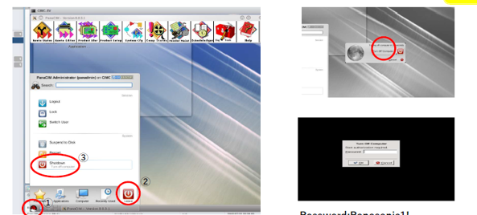

 | 画像1(手順との対応：未確定)

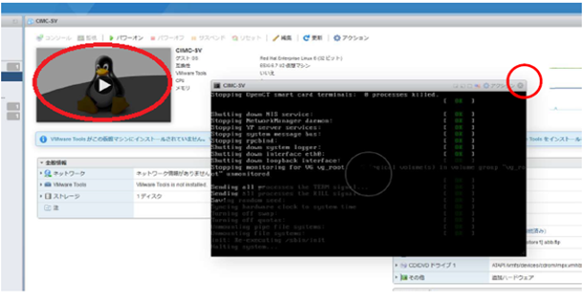

 | 画像2(手順3と確定)

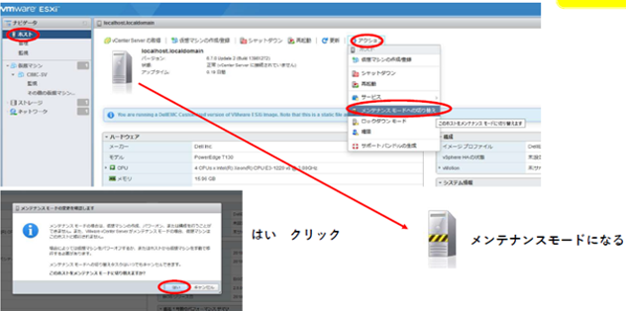

 | 画像3(手順との対応：未確定)

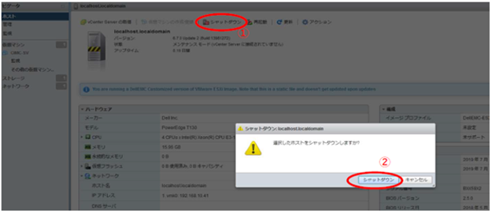

 | 画像4(手順との対応：未確定)

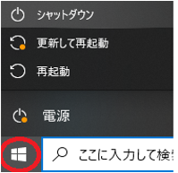

 | 画像5(手順との対応：未確定)

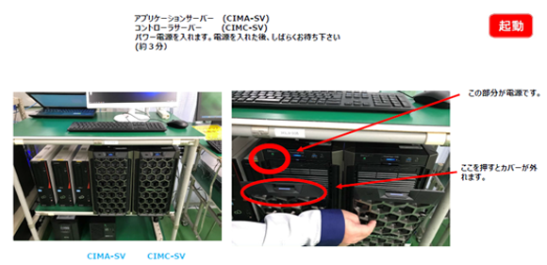

 | 画像6(手順との対応：未確定)

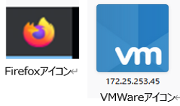

 | 画像7(手順との対応：未確定)

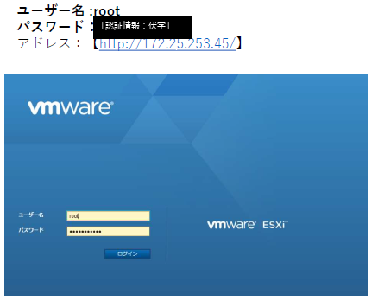

 | 画像8(手順との対応：未確定・認証情報は伏字)

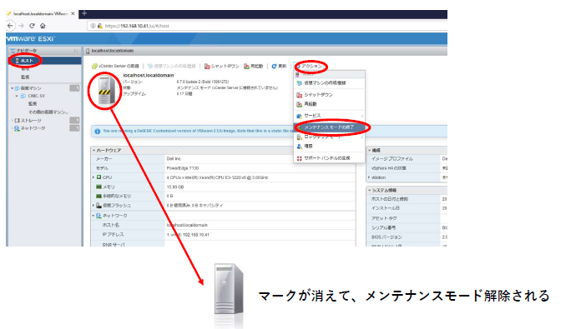

 | 画像9(手順との対応：未確定)

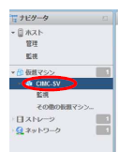

 | 画像10(手順との対応：未確定)

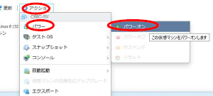

 | 画像11(手順との対応：未確定)

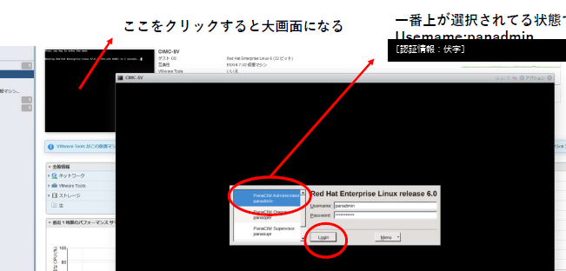

 | 画像12(手順との対応：未確定・認証情報は伏字)

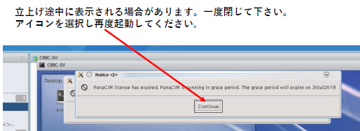

 | 画像13(手順との対応：未確定)

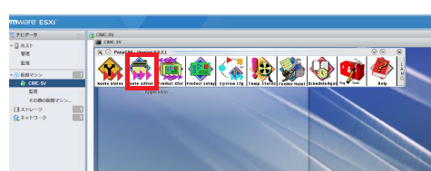

 | 画像14(手順との対応：未確定)

